Sheet1
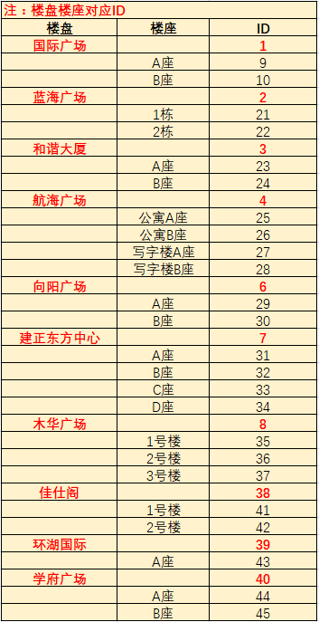
楼盘名称 | 楼盘ID | 楼座名称 | 楼座ID | 房间号 | 业主 | 电表倍率 | 物业费（元/㎡） | 物业面积（㎡）
国际广场 | 1 | B座 | 10 | 407 | 张三 | 1 | 9.6 | 100

